Hoja1
Nombre_desarrollo | Camila Hills |  | Amenidades: | Acceso controlado para las amenidades | Nombre_desarrollo | Camila Hills
Direccion | Avenida Gran Lago del Oso 6401, C.P 82275 Mazatlán, Sin. |  | Casa club |  | Tipo_proyecto | Vertical
Latitud |  |  | Alverca |  | Nombre_prototipos | Aries
Longitud |  |  | Chapoteadero |  | Cantitdad_unidades_prototipo | 9
Zona |  |  | Asadores |  | Número_recámaras | 2
Desarrolladora | Lafher |  | Pergolados |  | Baños_completos | 1
Comercializadora | Lafher |  | Juegos infantiles |  | Medios_baños | 0
Segementación |  |  | Zona de piñatero |  | Número_plantas | 0
Número_de_etapas_total_planeadas | 5 |  | Estacionamiento para visitas |  | Medida_construcción | 50.17
Etapa_actual | 1 |  | Camastros en alberca |  | Número_de_espacios_para_auto | 2
Material_constucción | Block |  | Camatros |  | Distribución | Entrada por sala y comedor, al fondo la cocina y el área de lavado. La primera vista de la recámara secundaria con espacio de closet, la recámara principal cuenta con su espacio para closet y el baño es compartido y tiene acceso por el comedor
Número_niveles | 3 |  |  |  | Área_para_clóset | Sí
Departamentos_planeados | 18 |  |  |  | Lavadero | Sí
Número_prototipos | 3 |  |  |  | Preparación_para_lavadora/secadora | Sí
Descripción_departamento_x_torre | Fraccionamiento residencial de 36 torres, cada torre de 3 niveles con 6 departamentos cada una. Las torres contarán solo con escalera. |  |  |  | Extras_en_instalación | Tanque de gas estacionario, boiler, 2 tinacos de 1100 lts, se entrega con lavadero e instalacion de lavadora y secadora
Tipo_fraccionamiento | Privado |  |  |  | Tipo_piso | Porcelanato
Acceso_desarrollo | Acceso controlado con vigilancia 24/7, plumillas y entrada por medio de tarjeta o pulcera |  |  |  | Medida_piso | 60x60
Vigilancia | Acceso controlado 24/7, con porton electrico y plumillas |  |  |  | Acabados_Interiores | Baños completos con regadera cuadrada, tarja basica, no se entrega con nada de carpinteria
Regimen_condominio | Sí |  |  |  | Acabados_exteriores | Yeso pulido con ladrillo, escaleras de yeso pulido con porcelanato y barandales de herreria
Couota_mantenimineto | Aprox $1,500 |  |  |  | Acabado_pared | Yeso pulido con pintura blanca
Amenidades
Otro | Acceso controlado para las amenidades, barda perimetral de 4 mts con seguridad eléctrificada
Número_unida_1_recamara | 0 |  |  |  | Nombre_desarrollo | Camila Hills
Número_unida_2_recamara | 15 | (1ra etapa, no saben cuantos serán en totales) |  |  | Tipo_proyecto | Vertical
Número_unida_3_recamara | 3 | (1ra etapa, no saben cuantos serán en totales) |  |  | Nombre_prototipos | Atlas
Cajones_estacionamientos | 18 |  |  |  | Cantitdad_unidades_prototipo | 6
Instalacion_Gas_lp | Sí |  |  |  | Número_recámaras | 2
Instalaciones_electricas | Sí |  |  |  | Baños_completos | 1
Cisterna | No |  |  |  | Medios_baños | 0
Credito_puente | Sí |  |  |  | Número_plantas | 0
Precio_de_preventa | Sí |  |  |  | Medida_construcción | 63
Creditos_aceptados | Sí | (Bancario, hipotecario, infonavit, foviste, cofinanciamiento) |  |  | Número_de_espacios_para_auto | 2
%_enganche | 4% Cofinanciamiento y 10% Bancario |  |  |  | Distribución | Entrada por cocina, sala y comedor amplios, detrás de la cocina se cuentra enseguida el cuarto de lavado.La recámara principal cuenta con espacio para closet y baño dentro, la recámara secundaria cuenta con espacio para closet y el segundo baño comunica al comedor y a la sala.
Plazo_para_pago_de_enganche_(meses) | 4 |  |  |  | Área_para_clóset | Sí
Plazo_para_pago_de_enganche_(días) | 120 |  |  |  | Lavadero | Sí
Importe_de_apartado | 30,000 |  |  |  | Preparación_para_lavadora/secadora | Sí
Importe_de_apartado_incluye_firma_de_contrato | Sí |  |  |  | Extras_en_instalación | Tanque de gas estacionario, boiler, 2 tinacos de 1100 lts, se entrega con lavadero e instalacion de lavadora y secadora
Precio_incluye_escrituración | No |  |  |  | Tipo_piso | Porcelanato
Fecha_primer_levantamiento | 2025-10-13 |  |  |  | Medida_piso | 60x60
Fecha_inicio_venta | 2025-11-01 |  |  |  | Acabados_Interiores | Baños completos con regadera cuadrada, tarja basica, no se entrega con nada de carpinteria,
Fecha_fin_ventas |  |  |  |  | Acabados_exteriores | Yeso pulido con ladrillo, escaleras de yeso pulido con porcelanato y barandales de herreria
Meses_venta |  |  |  |  | Acabado_pared | Yeso pulido con pintura blanca
Fecha_estimada_entrega | 2028-01-31
Fecha_entrega_ofical | 2026-06-01
Fecha_inicio_construcción | 2025-10-01
Fecha_estimada_fin_contruccion | 2027-06-01 |  |  |  | Nombre_desarrollo | Camila Hills
Fecha_fin_construcción | 2027-12-01 |  |  |  | Tipo_proyecto | Vertical
Estatus_obra |  |  |  |  | Nombre_prototipos | Antares
Estatus_venta |  |  |  |  | Cantitdad_unidades_prototipo | 3
 |  |  |  |  | Número_recámaras | 3
 |  |  |  |  | Baños_completos | 2
 | Recamaras | Unid | Ventas | Apartados | Medios_baños | 0
Antares | 3 | 3.00 |  |  | Número_plantas | 0
Atlas | 2 | 6.00 |  | 2 | Medida_construcción | 72
Aries | 2 | 9.00 | 2 | 4 | Número_de_espacios_para_auto | 2
 |  | 18.00 |  |  | Distribución | Entrada por la sala, seguido cocina y comedor amplios, al fondo uno de los baños completos, enseguida el cuarto de lavado. La recámara principal cuenta con espacio para closet y baño dentro, saluendo esta una recámara pequeña sin espacio para closet y la recámara secundaria cuenta con espacio para closet.
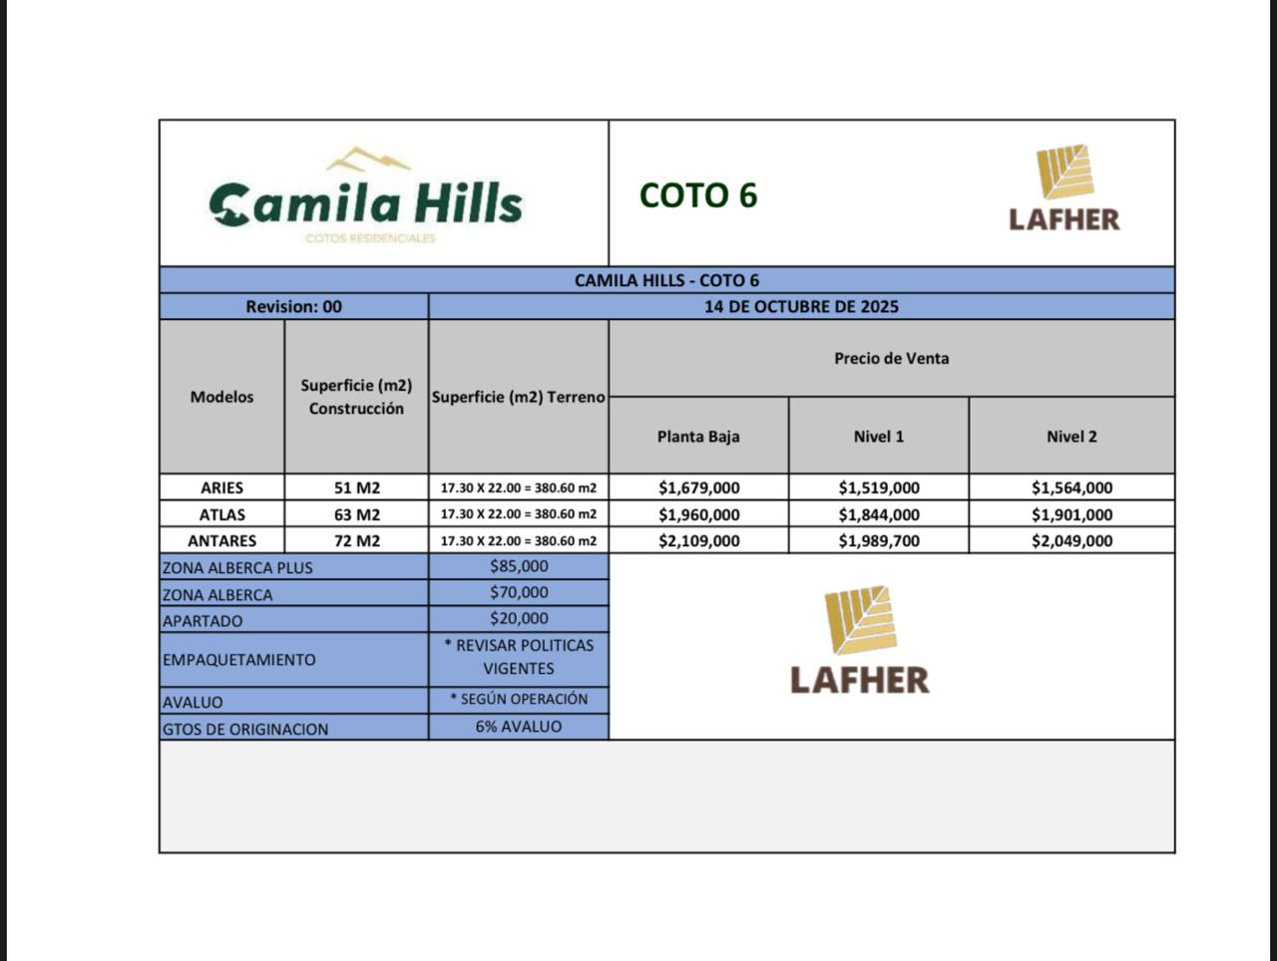
 |  |  |  |  | Área_para_clóset | Sí
 |  |  |  |  | Lavadero | Sí
 |  |  |  |  | Preparación_para_lavadora/secadora | Sí
 |  |  |  |  | Extras_en_instalación | Tanque de gas estacionario, boiler, 2 tinacos de 1100 lts, se entrega con lavadero e instalacion de lavadora y secadora
 |  |  |  |  | Tipo_piso | Porcelanato
 |  |  |  |  | Medida_piso | 60x60
 |  |  |  |  | Acabados_Interiores | Baños completos con regadera cuadrada, tarja basica, no se entrega con nada de carpinteria
 |  |  |  |  | Acabados_exteriores | Yeso pulido con ladrillo, escaleras de yeso pulido con porcelanato y barandales de herreria
 |  |  |  |  | Acabado_pared | Yeso pulido con pintura blanca

